Cover
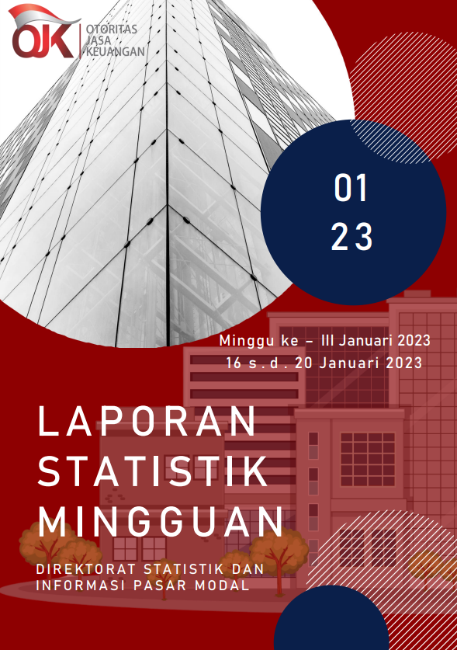

Summary
 |  |  | Statistik Pasar Modal 2023

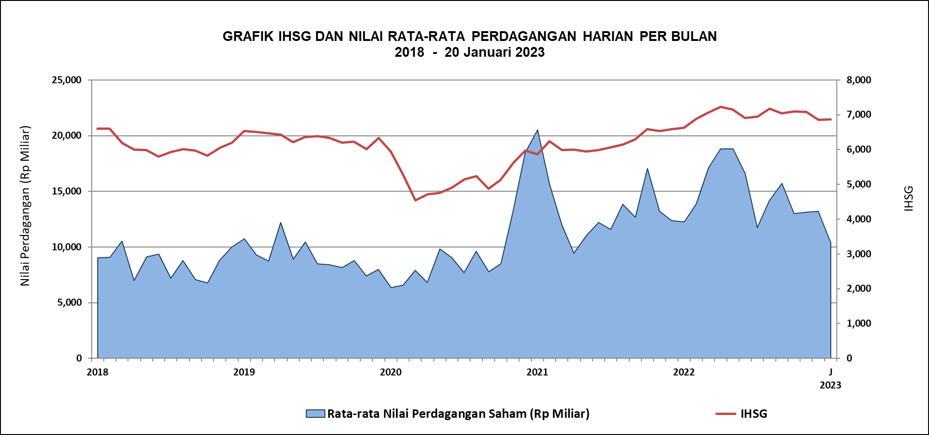

DATA SUMMARY

 | 2022 | 2023
SAHAM
Indeks Harga Saham Gabungan | 6,850.62 | 6,874.93
Total Perusahaan Tercatat* | 825 | 833
Perusahaan new listing | 59 | 8
Perusahaan Delisted | - | -
Kapitalisasi Pasar Saham IDX (Rp Triliun) | 9,499.14 | 9,462.10
Kapitalisasi Pasar Saham IDX (Miliar US$)** | 603.85 | 626.09
Volume Transaksi (MilIar Saham) | 5,885.86 | 269.93
Nilai Perdagangan (Rp Triliun) | 3,617.90 | 155.43
Frekuensi Transaksi (ribu kali) | 321,322.60 | 16,551.01
Jumlah Hari Bursa | 246 | 15
Rata-rata Perdagangan Harian***:
Volume (juta saham) | 25,600.81 | 19,438.81
Nilai (Rp Miliar) | 14,749.52 | 10,389.43
Frekuensi (ribu kali) | 1,341.51 | 1,157.73
OBLIGASI DAN SUKUK
Total Outstanding (Rp Triliun) | 5,779.19 | 5,811.14
Obligasi dan Sukuk Pemerintah | 5,330.55 | 5,361.45
Obligasi Korporasi, Sukuk, dan EBA | 448.64 | 449.69
Total Outstanding (USD Million) | 485.81 | 485.81
Obligasi dan Sukuk Pemerintah | 438.31 | 438.31
Obligasi Korporasi, Sukuk, dan EBA | 47.50 | 47.50
EMISI
Saham (Rp Triliun) | 111.40 | 6.10
IPO Saham | 33.03 | 0.12
PUT | 78.37 | 5.98
Obligasi dan Sukuk (Rp Triliun) | 741.77 | 56.50
Pemerintah
Obligasi dan Sukuk Pemerintah | 585.44 | 56.05
Korporasi
Obligasi Korporasi | 137.65 | 0.45
Sukuk Korporasi | 18.68 | -
JUMLAH PENAWARAN UMUM
Jumlah IPO Saham | 65 | 2
Jumlah PUT | 45 | 3

* Tidak termasuk saham preferen dan saham seri B (3 saham)
** Kurs BI tanggal 20 Januari 2023 Rp 15.113
*** Semua papan dan pasar saham termasuk juga Right, Warrant, dan Reksa Dana KIK

 |  |  | Hal i

